Queue（送信）
Queue方式送信プログラムテスト

 | 【手順1】
 |  | Message Brokerをブラウザで開き、Queue（TestQueue）にメッセージが残っていたら削除する

 |  | <Message Brokerメッセージ送受信画面（Queue削除前）>
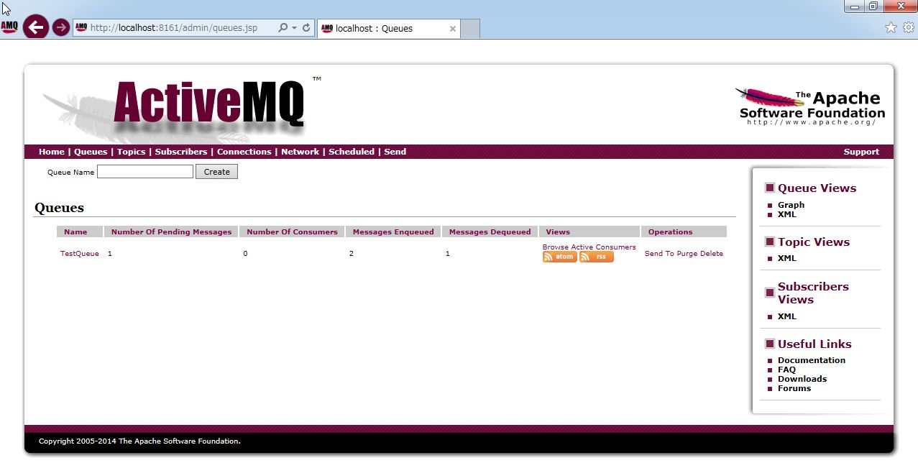

 |  | <Message Brokerメッセージ送受信画面（Queue削除後）>

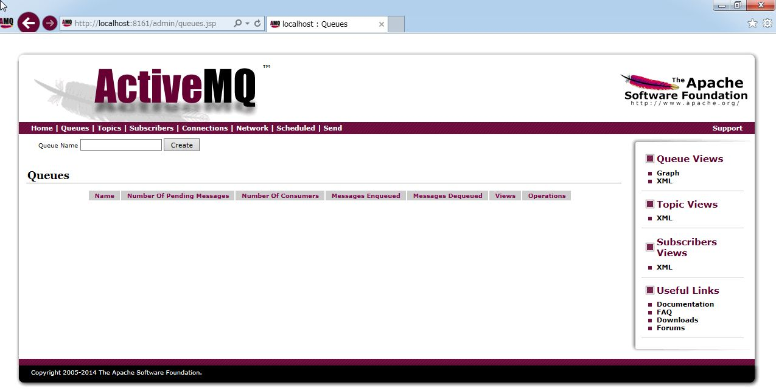

 |  | 【手順2】
 |  |  | eclipseのカバレッジの構成画面からメッセージ送信プログラムのテストを実行する

 |  |  | <eclipseのカバレッジ構成画面>

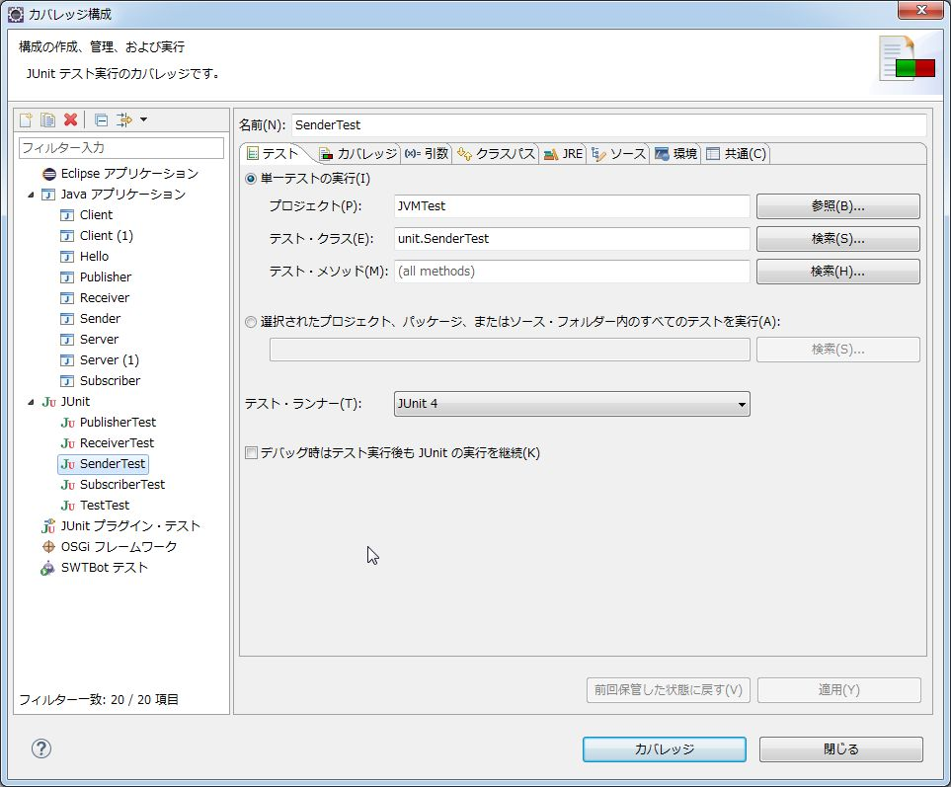

 |  | 【手順3】
 |  |  | テスト実行結果を確認する

 |  |  | <対象テストクラスのサンプルソース（送信）>

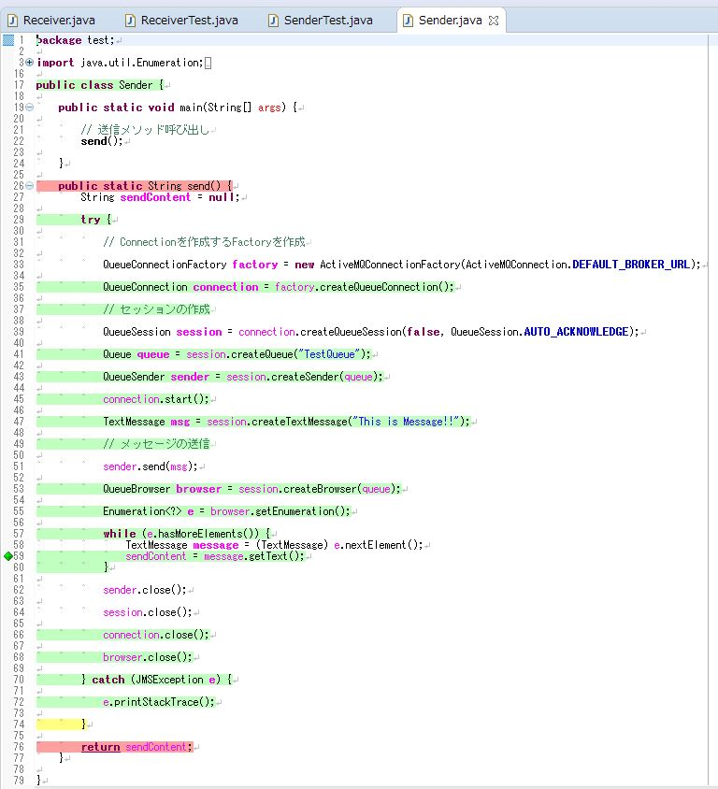
メッセージを送信後に、Message Broker内のQueueを取得してQueue内のメッセージが「This is Message!!」であるかをテストする。

 |  |  | <テスト実行結果画面>

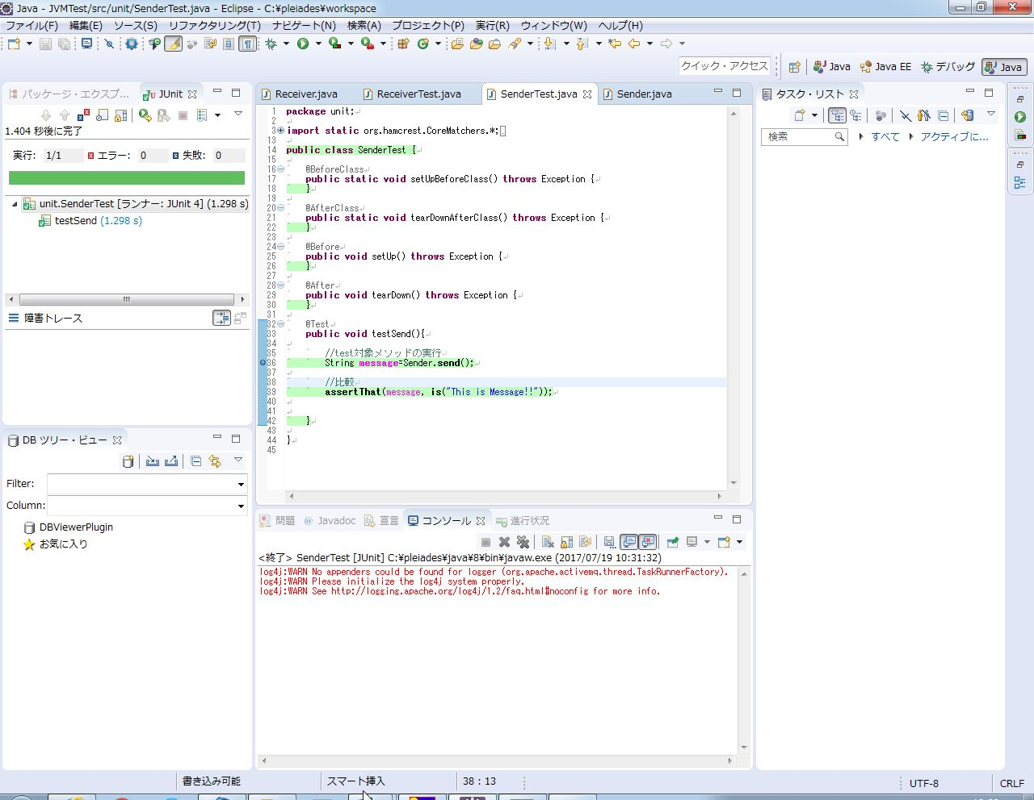

送信プログラムがメッセージ「This is Message!!」を受信可能であることを確認できた。

Queue（受信）
Queue方式受信プログラムテスト

 | 【手順1】
 |  | Message Brokerをブラウザで開き、Queue（TestQueue）にメッセージが残っていたら削除する

 |  | <Message Brokerメッセージ送受信画面（Queue削除前）>

 |  | <Message Brokerメッセージ送受信画面（Queue削除後）>

 | 【手順2】
 |  | eclipseのカバレッジの構成画面からメッセージ受信プログラムのテストを実行する

 |  | <eclipseのカバレッジ構成画面>
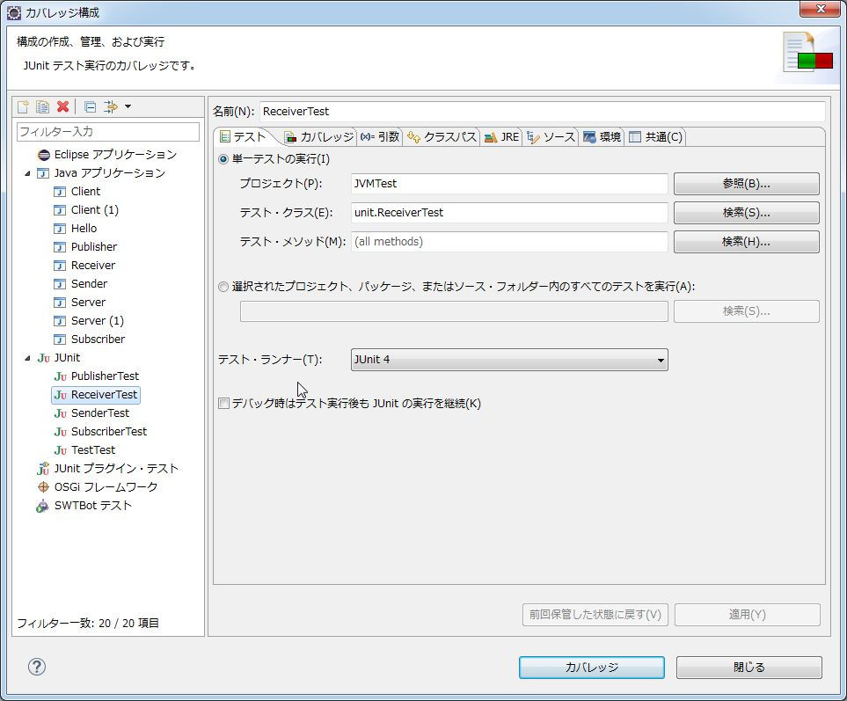

 | 【手順3】
 |  | テスト実行結果を確認する

 |  | <対象テストクラスのサンプルソース（受信）>

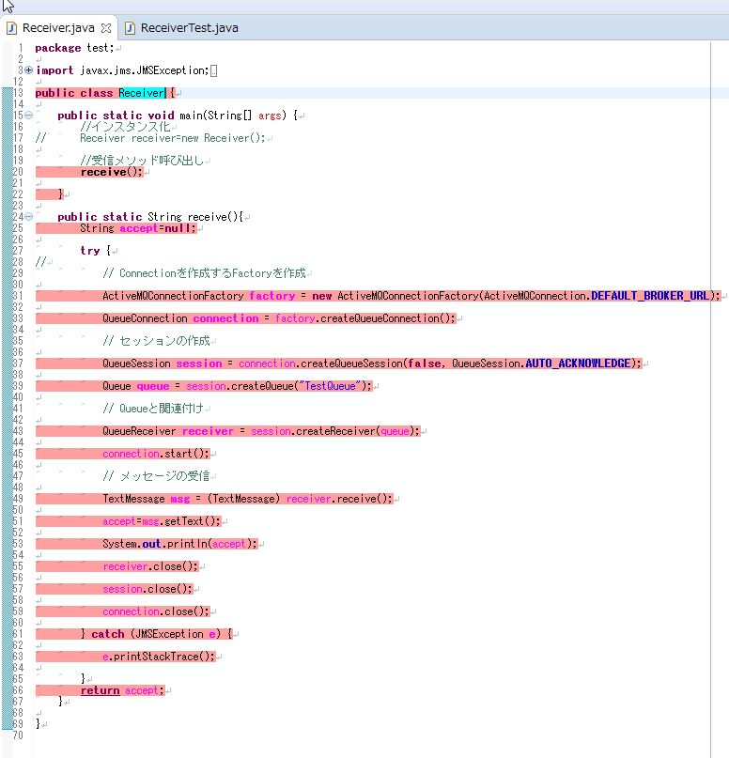

 |  | <テスト実行結果画面>

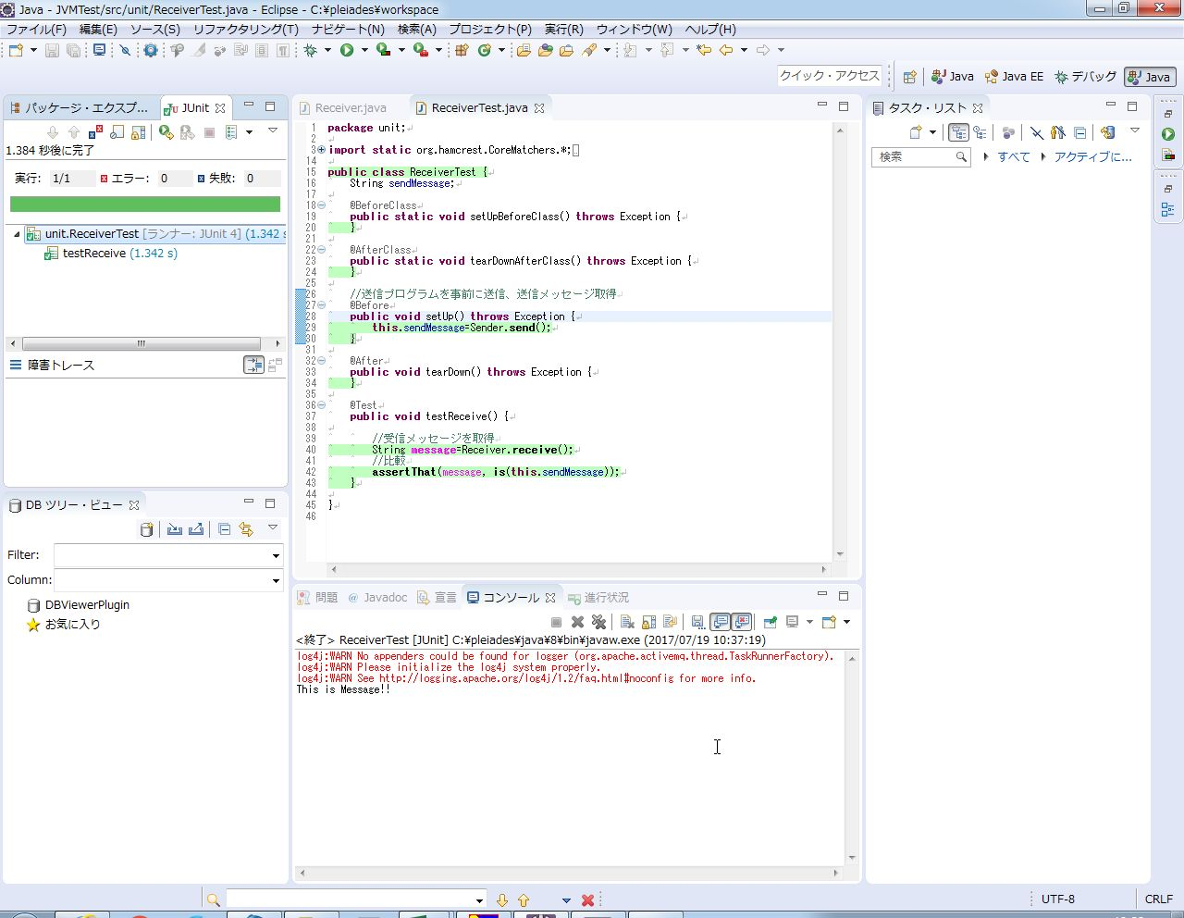

送信メッセージと受信メッセージを取得し、それを比較した。
比較した結果、両方のメッセージが一致しているので、受信プログラムはちゃんとメッセージを受信できていることが確認できた。

